Folders Pie Chart
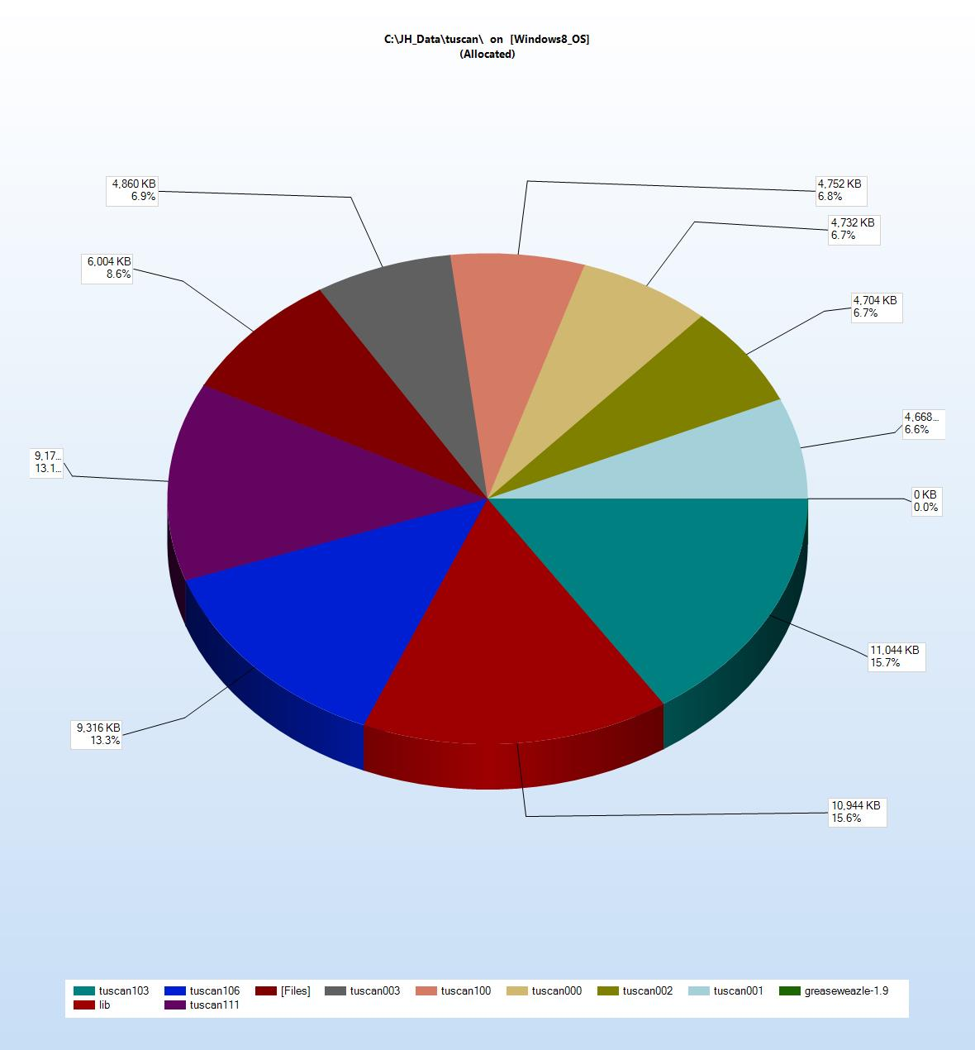
TreeSize Personal Report, 01/04/2023 13:43
C:\JH_Data\tuscan\ on [Windows8_OS]
Drive: C:\ Size: 229,025,788.0 KB Used: 137,363,656.0 KB Free: 91,662,132.0 KB

